data-import-dialog
■ | DID001_DataImportDiaglam
 | [データ取り込みダイアログの画面]
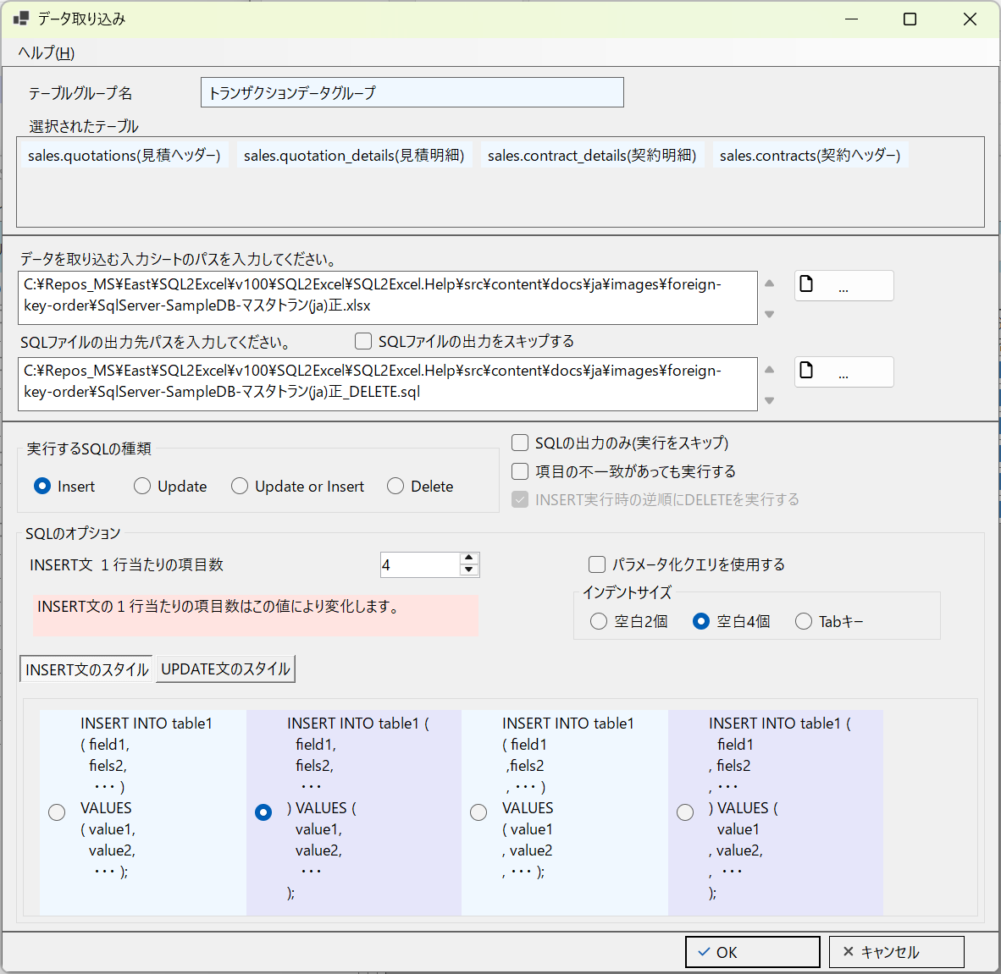

■ | DID001a_DataImportDiaglamUpper
 | [データ取り込みダイアログ上部]

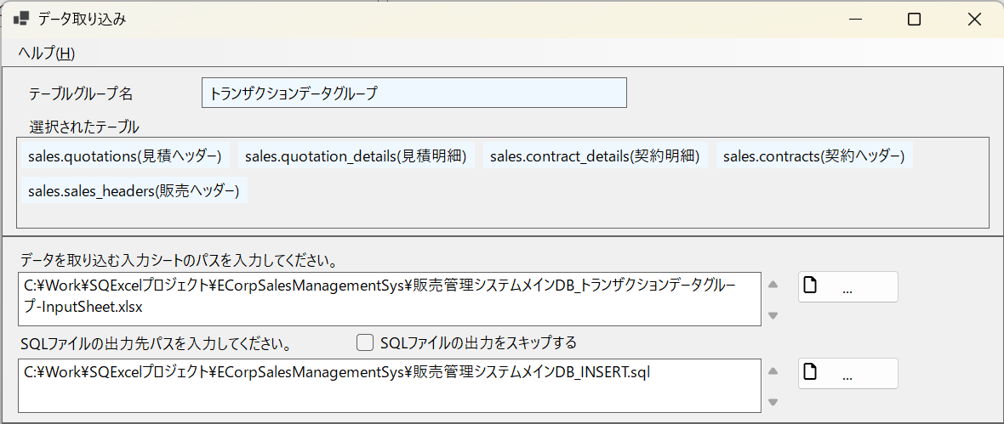
①
②
③
③-1

■ | DID001b_DataImportDiaglamMiddle
 | [データ取り込みダイアログ中間部]
④
④-1
④-3
④-4
④-5
④-2

■ | DID001c_DataImportDiaglamScriptStyleTab
 | [データ取り込みダイアログ中間部Insert文とUpdate 文のスタイルタブ]
④-7
④-6

■ | DID002a_DataImportBasicSettings
 | [既定のデータ取り込み処理のオプション]
 | データ取り込みダイアログでは取込み対象の入力シートを指定すると、既定で入力シートと同じフォルダに実行されるSQLスクリプトファイルを出力します。
 | 既定のSQLファイル名は入力シート名の先頭から最後に現れる_(アンダースコア)までを切り取って、接尾辞に実行するSQLの種類(INSERT/UPDATE/UPSERT/DELETE)を付けたものとなります。

■ | DID002b_DataImportWithoutOutputSQL
 | [SQLファイルの出力をスキップ]
 | SQLファイルの出力が不要な場合はSQLファイルの出力をスキップするチェックボックスをOnにします。
 | これによりSQLファイルの出力先パス入力欄とSQLの出力のみ(実行をスキップ)チェックボックスは使用不能になります。

 | ※このオプションを使用するのは、開発環境やテスト環境でテストデータを手早く投入したり削除したりする場合です。

■ | DID002c_OutputSQLWithoutExecDataImport
 | [SQLの出力のみ(実行をスキップ)]
 | 逆にSQLファイルの出力のみ行い、入力シートから直接データ取り込みを行うのを禁止する場合はSQL出力のみ(実行をスキップ)チェックボックスをONにします。

 | ※このオプションを使用するのは、本番環境等SQExcelから直接接続できない環境におけるテーブルへのデータ投入用のSQLスクリプトを用意する場合などです。

■ | DID003a_InsertSuccessed
 | [SQL処理種別=INSERTによる取り込み処理が成功した入力シート]

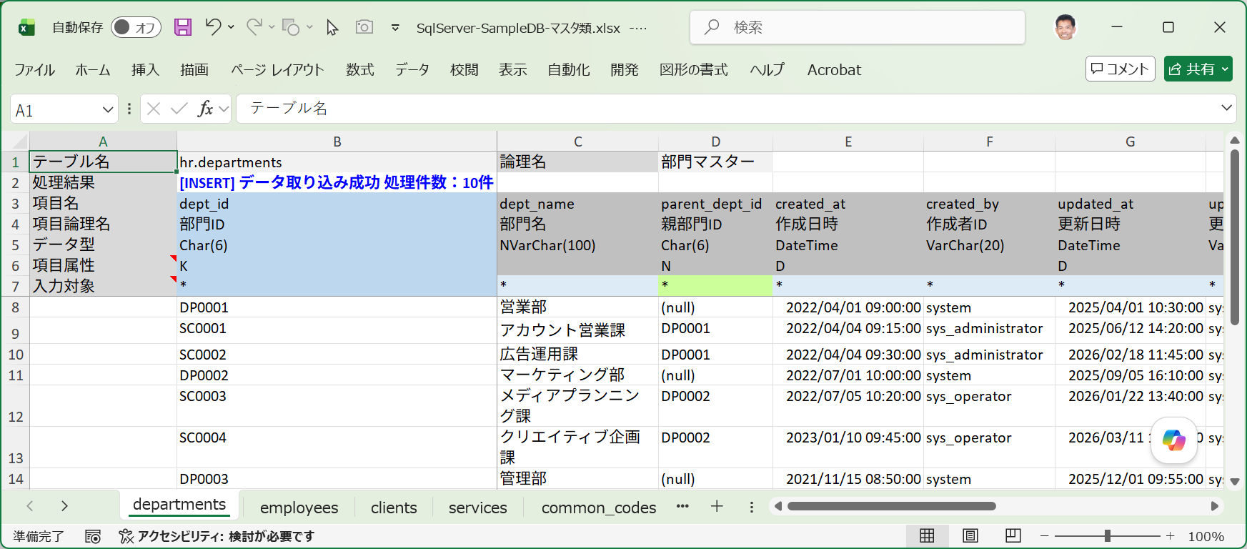

■ | DID003b_UpdateSuccessed
 | [SQL処理種別=UPDATEによる取り込み処理が成功した入力シート]

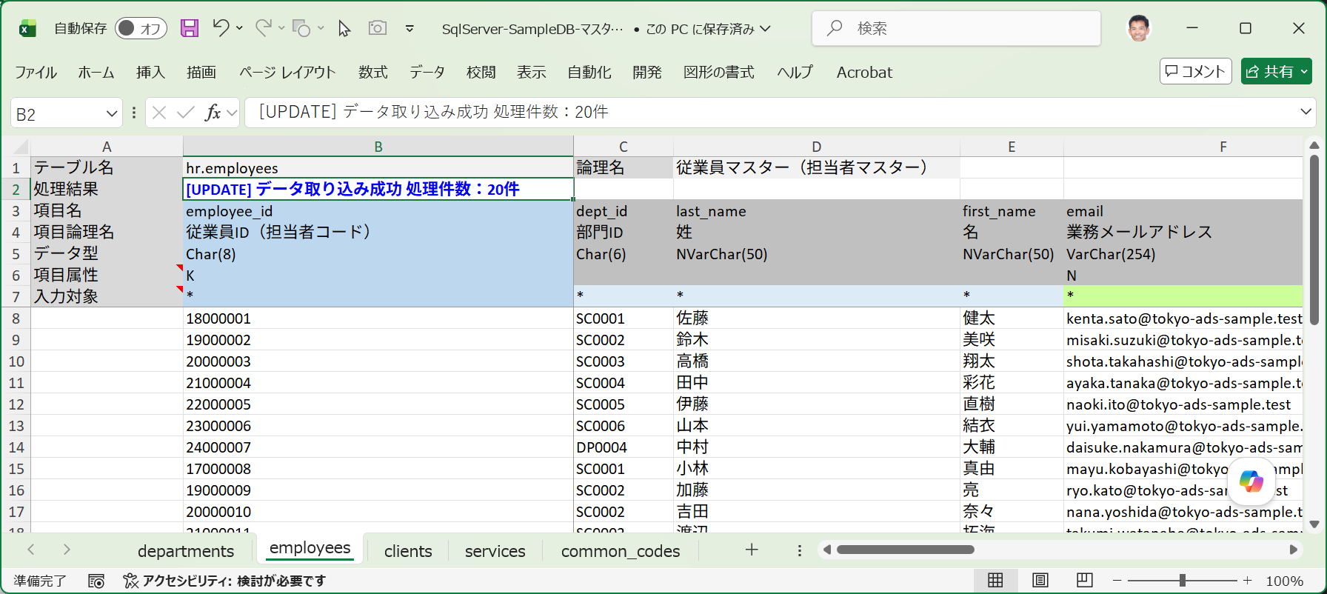

■ | DID003c_UpsertSuccessed
 | [SQL処理種別=INSERT OR UPDATE(=UPSERT)による取り込み処理が成功した入力シート]
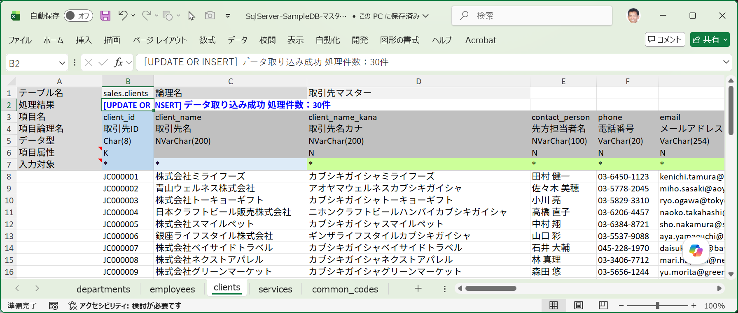

■ | DID003d_DeleteSuccessed
 | [SQL処理種別=DELETEによる取り込み処理が成功した入力シート]

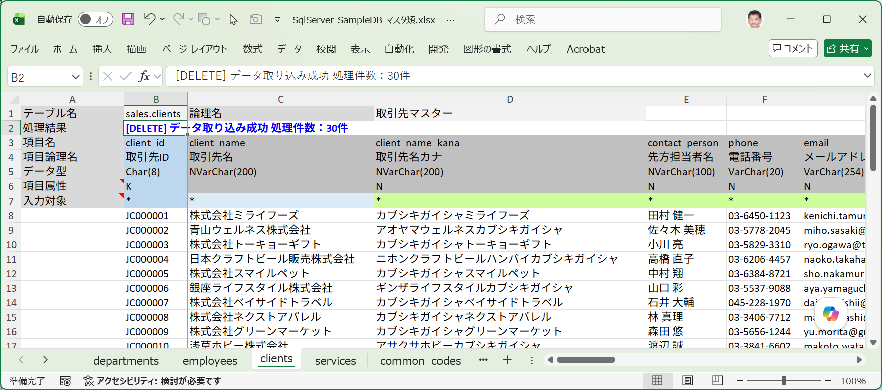

■ | DID004a_InsertError
 | [SQL処理種別=INSERTによる取り込み処理でエラーが発生した入力シート]

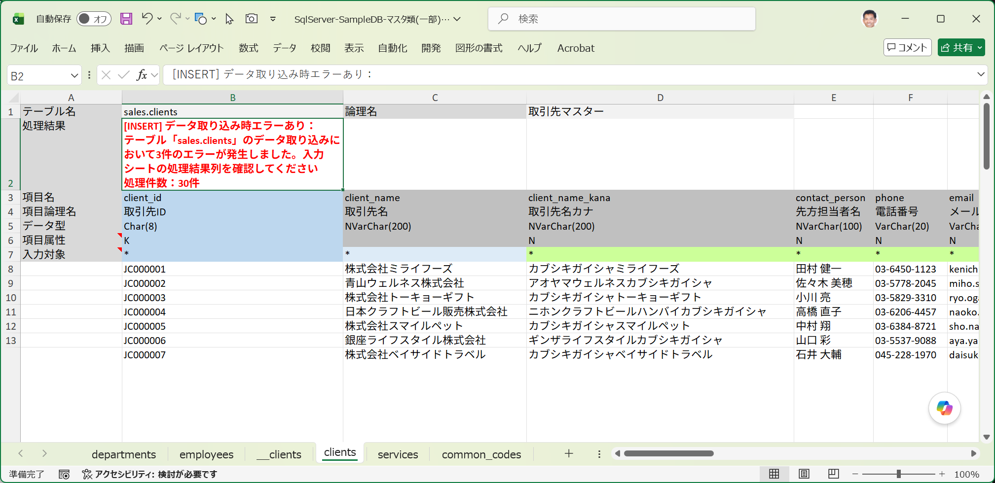

■ | DID004b_DisplayErrorReason
 | [エラーになった行のsy理性人処理失敗時メッセージ]
 | 入力シート上で取り込みエラーとなった行は処理成否がFALSEとなり、処理失敗時メッセージが表示されます。
 | 処理失敗メッセージにはエラーの原因と、実行されたSQLスクリプトが表示されます。
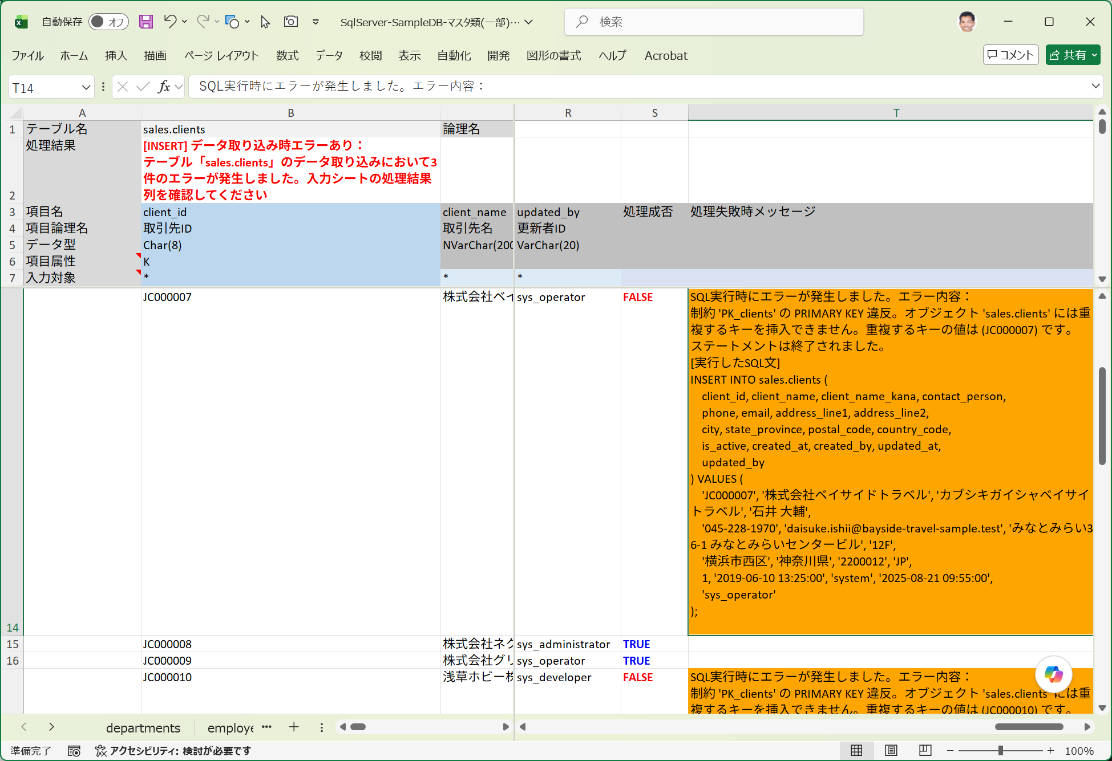

■ | DID004c_FieldsUnmatch
 | [テーブル項目とワークシート項目の不一致エラー]
 | 入力シートとテーブルの項目・型の不一致によるエラーの場合は、処理結果欄に具体的に不一致となった項目情報を表示します。
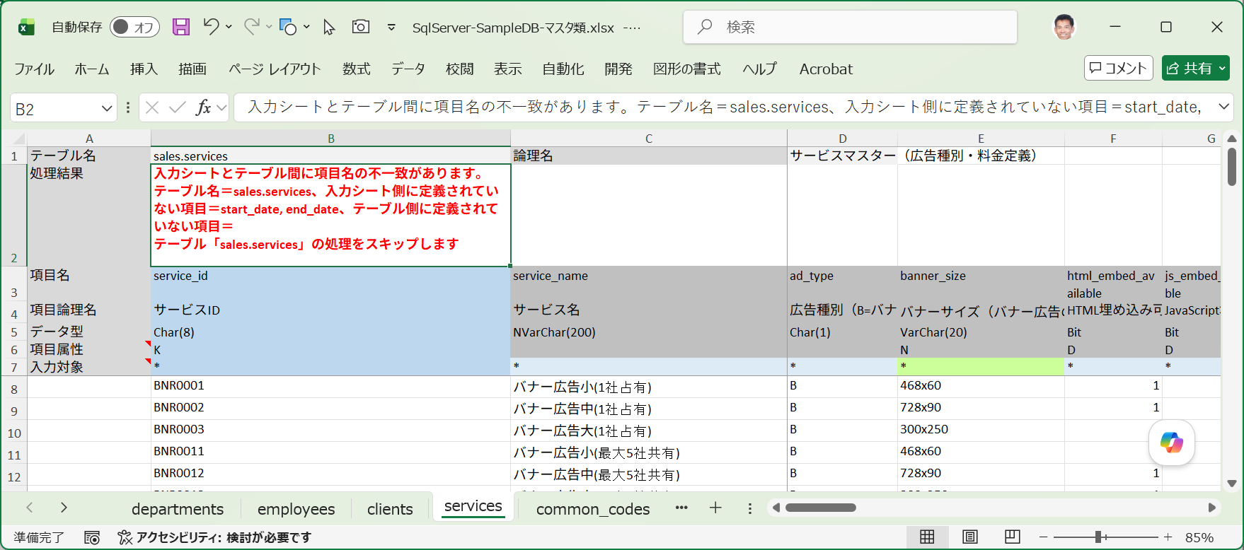

■ | DID004d_ResultColumnCleared
 | [データ取り込みがスキップされた場合の処理成否と処理失敗時メッセージ]
 | 入力シートの取り込みがスキップされた場合は処理成否列と処理失敗時メッセージ列は空白になります。

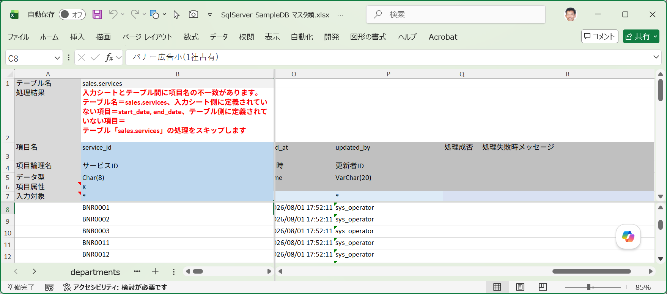

■ | DID005a_ImportTargetMark
 | [入力エリアの空白行と入力対象行の「*」マークを削除した項目列]

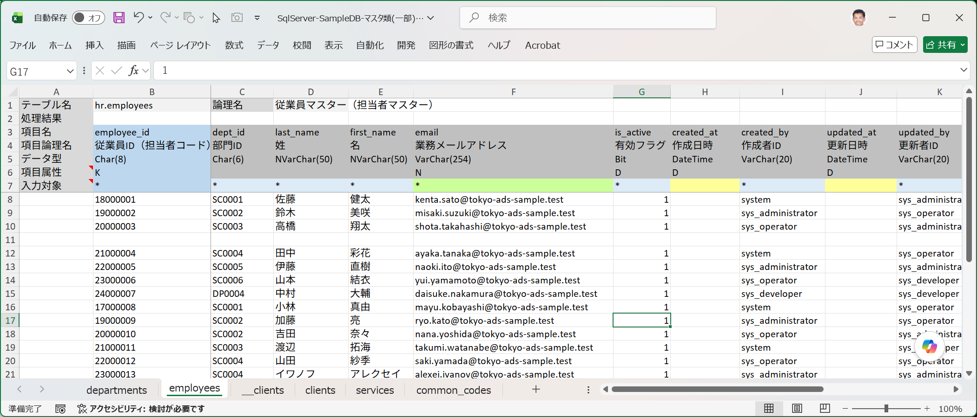
入力エリアの途中の空白行
入力対象の*マークを削除した項目列

OPERATION_FLOW
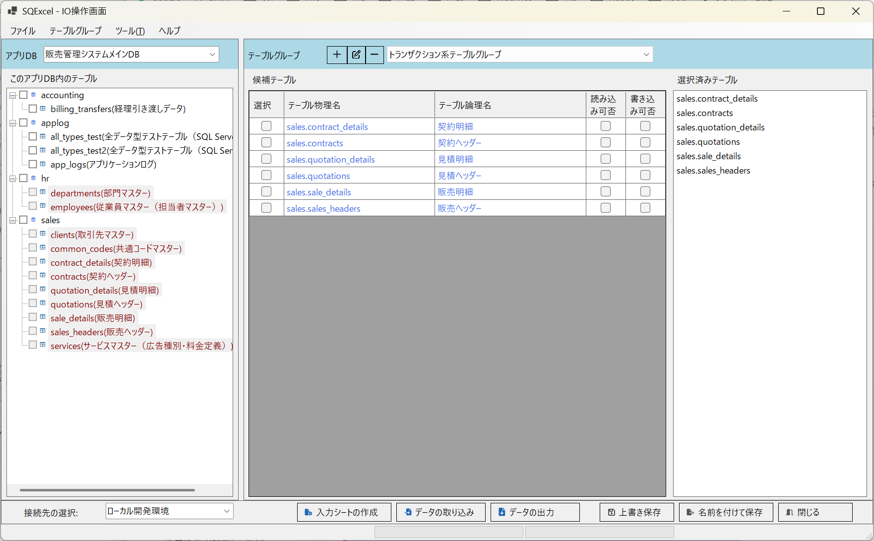
* | * | * | * | * | * | * | * | * | * | * | * | * | * | * | * | * | * | * | * | * | * | * | * | * | * | * | * | * | * | * | * | * | * | * | * | * | * | * | * | * | * | * | * | * | * | * | * | * | * | * | * | * | * | * | * | * | * | * | * | * | * | * | * | * | * | * | * | * | * | * | * | * | * | * | * | * | * | * | * | * | * | * | * | * | * | * | * | * | * | * | * | * | * | * | * | * | * | * | * | * | * | * | * | * | * | * | * | * | * | * | * | * | * | * | * | * | * | * | * | * | * | * | * | * | * | * | * | * | * | * | *

プロジェクト
(例：ネット広告代理店A社向け販売管理システム構築)
アプリDB -1
(例：販売管理システムメインDB/ SQL Server)
接続-1*
接続-2
接続-3
(例：ローカル開発環境)
(例：結合テスト環境)
(例：システムテスト環境)
テーブルグループ-1
テーブルグループ-2
(例：マスター系テーブルグループ)
(例：トランザクション系テーブルグループ)
アプリDB -2
(例：A社基幹システム用DB/ Oracle)
接続-1*
接続-2
(例：結合テスト開発環境)
(例：システムテスト環境)
テーブルグループ-1
テーブルグループ-2
(例：人事系テーブルグループ)
(例：会計処理系テーブルグループ)
■ | OF001_DataModelHierarchy |  |  |  |  |  |  |  |  |  |  |  |  |  |  |  |  |  |  |  |  |  |  |  |  |  |  |  |  |  |  |  |  |  |  |  | ■ | OF001b_RegisterToDetaModelHierarchy |  |  |  |  |  |  |  |  |  |  |  |  |  |  |  |  |  |  |  |  |  |  |  |  |  |  |  |  |  |  |  |  |  |  |  |  |  |  |  | ■ | OF001c_SaveToQtxlFile
 |  |  |  |  |  |  |  |  |  |  |  |  |  |  |  |  |  |  |  |  |  |  |  |  |  |  |  |  |  |  |  |  |  |  |  |  |  | [アプリDB、接続、テーブルグループの登録] |  |  |  |  |  |  |  |  |  |  |  |  |  |  |  |  |  |  |  |  |  |  |  |  |  |  |  |  |  |  |  |  |  |  |  |  |  |  |  |  | [データモデル階層の.qtxlファイルへの保存]
 |  |  |  |  |  |  |  |  |  |  |  |  |  |  |  |  |  |  |  |  |  |  |  |  |  |  |  |  |  |  |  |  |  |  |  |  |  | ホーム画面からアプリDBや接続、テーブルグループを登録するとPCのメモリー内のSQExcelのデータモデル階層に登録されます。 |  |  |  |  |  |  |  |  |  |  |  |  |  |  |  |  |  |  |  |  |  |  |  |  |  |  |  |  |  |  |  |  |  |  |  |  |  |  |  |  | ホーム画面やIO操作画面で保存を実行すると、現在のSQExcelデータモデル階層が.qtxlファイル(SQExcelプロジェクトファイル)に保存されます。
 |  |  |  |  |  |  |  |  |  |  |  |  |  |  |  |  |  |  |  |  |  |  |  |  |  |  |  |  |  |  |  |  |  |  |  |  |  | これによりSQExcel上では登録されたアプリDB、接続、テーブルグループの操作が実行可能になります。 |  |  |  |  |  |  |  |  |  |  |  |  |  |  |  |  |  |  |  |  |  |  |  |  |  |  |  |  |  |  |  |  |  |  |  |  |  |  |  |  | .qtxlファイルにはテーブルグループ内で入力シート操作用の候補テーブルや選択済みテーブル情報も保存されるので、次回このファイルを指定すると
プロジェクト
アプリDB -1
接続-1*
接続-2
テーブルグループ-1
接続-3
アプリDB -2
テーブルグループ-2
登録
登録
登録
PCのメモリ
 |  |  |  |  |  |  |  |  |  |  |  |  |  |  |  |  |  |  |  |  |  |  |  |  |  |  |  |  |  |  |  |  |  |  |  |  |  |  |  |  |  |  |  |  |  |  |  |  |  |  |  |  |  |  |  |  |  |  |  |  |  |  |  |  |  |  |  |  |  |  |  |  |  |  |  |  |  |  | これらの情報は全てSQExcelに復元されます。

プロジェクト
アプリDB -1
接続-1*
接続-2
テーブルグループ-1
接続-3
アプリDB -2
テーブルグループ-2
PCのメモリ
保存
PCのストレージ
.qtxlファイル

■ | OF002_ProjectInfoSetting
 | プロジェクト情報を入力して保存ボタンをクリックします。
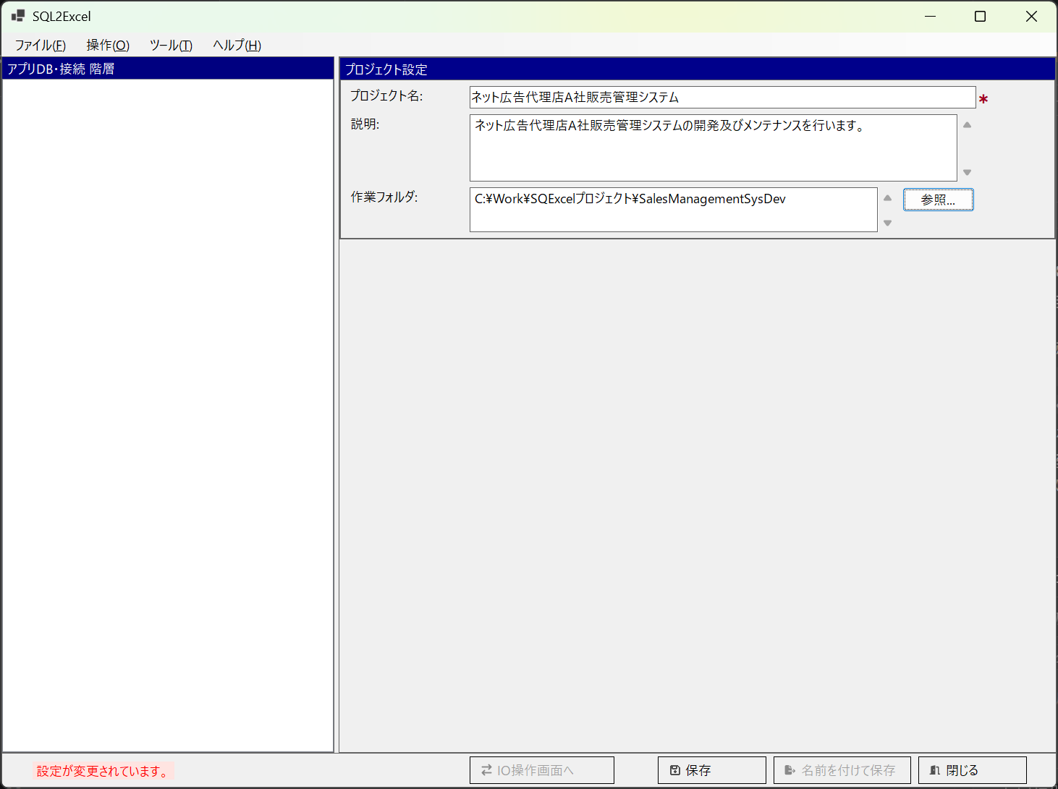

■ | OF003_ProjectSaving
 | ファイル保存ダイアログが開きます。プロジェクトの作業フォルダが既定の保存フォルダになります。（他のフォルダを指定しても構いませんが、作業フォルダに入れておくと管理が楽いなります。）
 | SQExcelのプロジェクトファイルは拡張子.qtxlが付けられSQExcel専用ファイルとして保存されます。
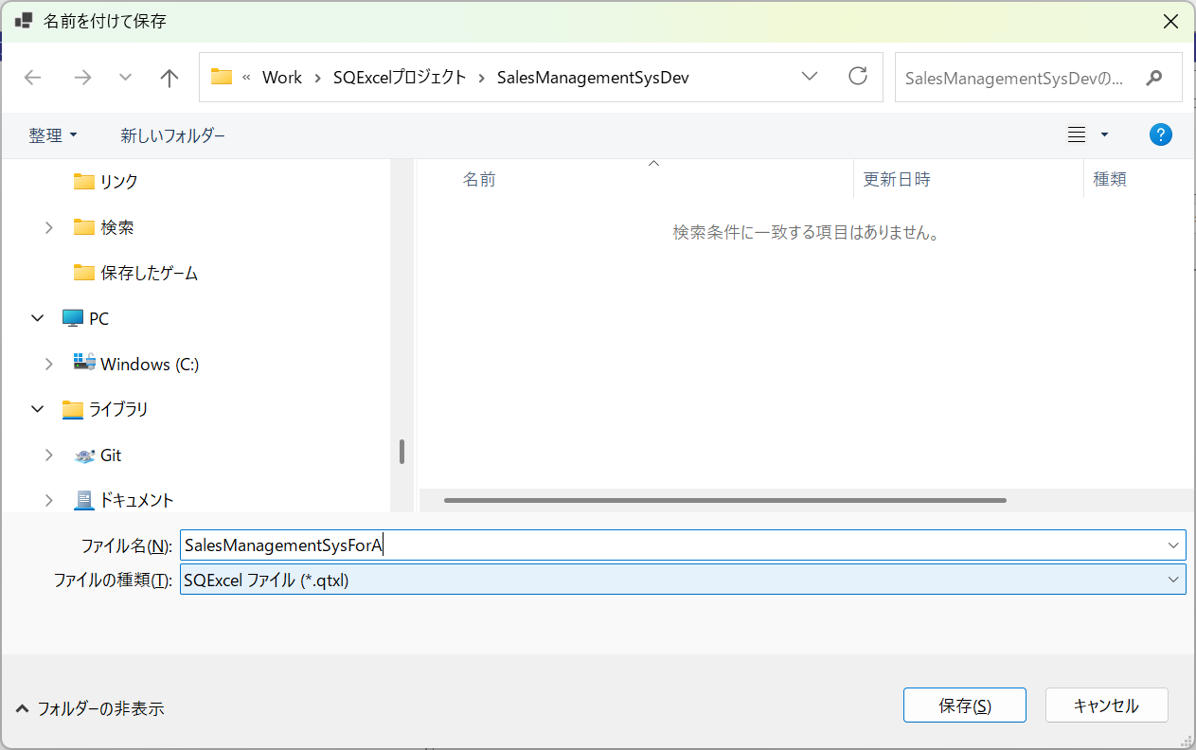
任意のファイル名をつけてください。
拡張子.qtxlが自動的に付与されます。

■ | OF004_AppDbIsReady
 | アプリDB設定パネルが表示され、アプリDB情報の入力が可能になります。
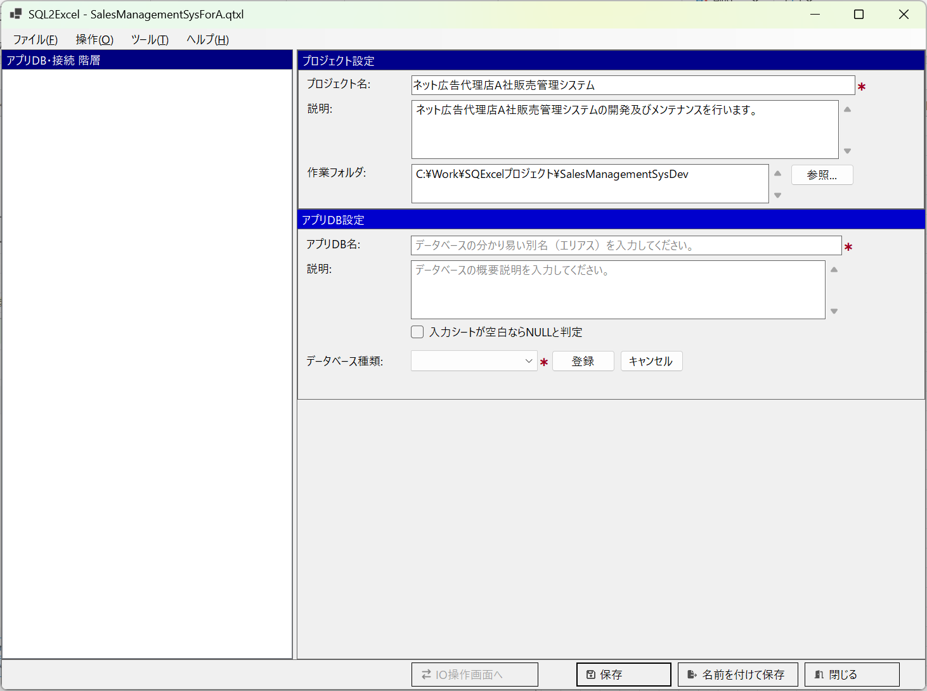

■ | OF005_AppDbInputAndSave
 | アプリDB情報を入力して保存をクリックすると、画面左のアプリDB・接続ツリーに登録したアプリDBが表示され、接続設定ダイアログが開きます。
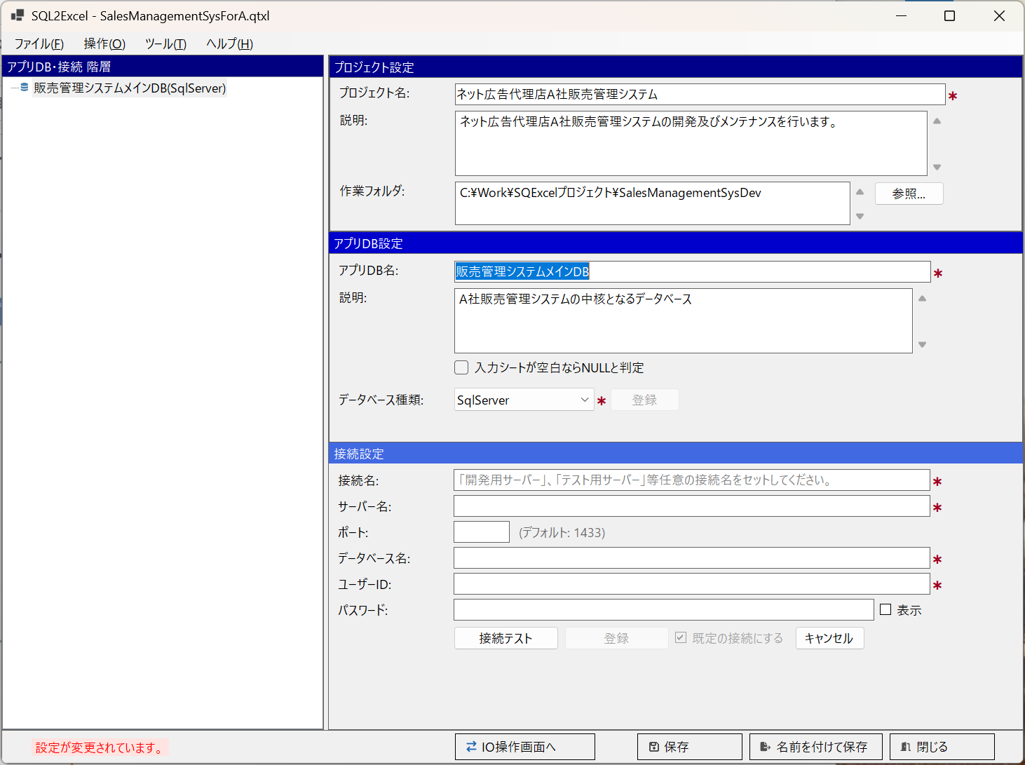

■ | OF006_AddAnotherAppDbContextMenu
 | この状態でアプリDB・接続ツリー上のコンテキストメニューから「アプリDBの追加」を選択して、別のアプリDBを登録保存することが出来ます。
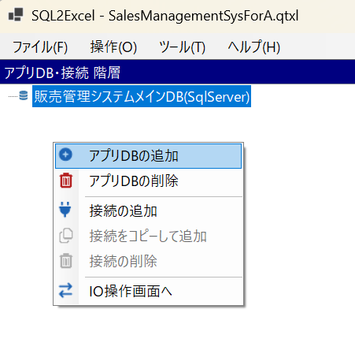

■ | OF007_AnotherAppDbAdded
 | この状態でアプリDB・接続ツリー上のコンテキストメニューから「アプリDBの追加」を選択して、別のアプリDBを登録保存することが出来ます。
 | 操作は最初のアプリDBと同じようにアプリDB情報を入力後、登録をクリックしてから保存をクリックしてください。
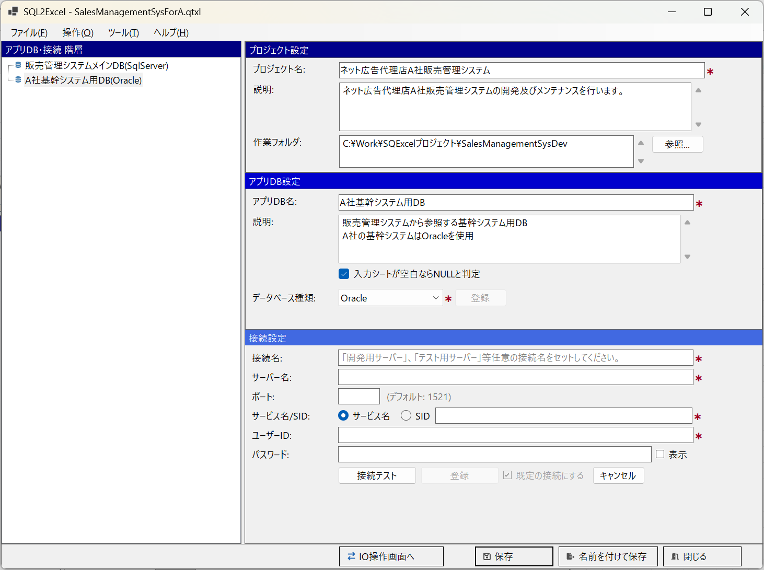

■ | OF008_AddConnectionToAppDB
 | アプリDB・接続ツリーで最初に作成したアプリDBを選択して、この下に接続を作成します。
 | アプリDB・接続ツリーのコンテキストメニューより「接続の追加」を選択してください。
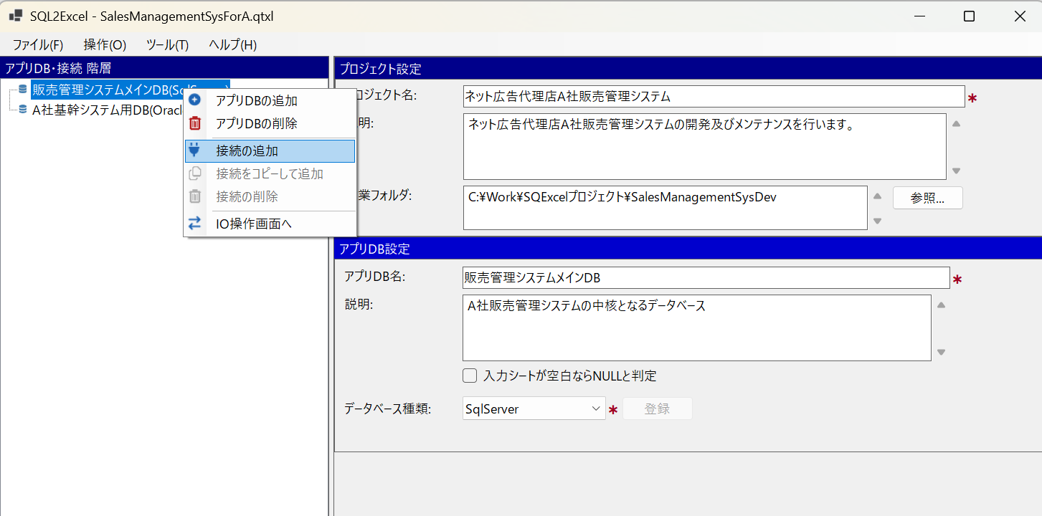

■ | OF009_1stConnectionAdded
 | 接続設定項目を入力し、接続テストをクリックします。接続に成功したら登録ボタンが表示されるのでクリックします。
 | *最初に作成した接続は既定の接続(入力シート操作対象となる接続）として登録されますが、これは後から変更可能です。
 | これによりアプリDB・接続ツリー上で親アプリDBの下に、新規に登録された接続が表示されます。
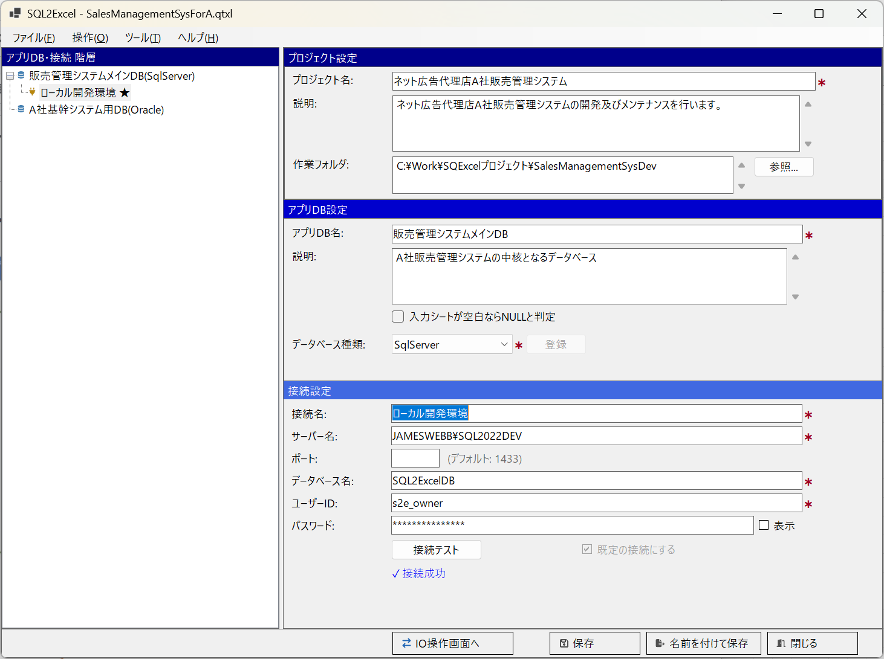
「既定の接続にする」チェックボックス

■ | OF010_AllConnectionAdded
 | 同じ手順で必要な接続を登録します。
 | この例では販売管理システムメインDB(SQL Server)の下に、ローカル開発環境用、結合テスト環境用、システムテスト環境用の3つの接続が設定されていることが分かります。
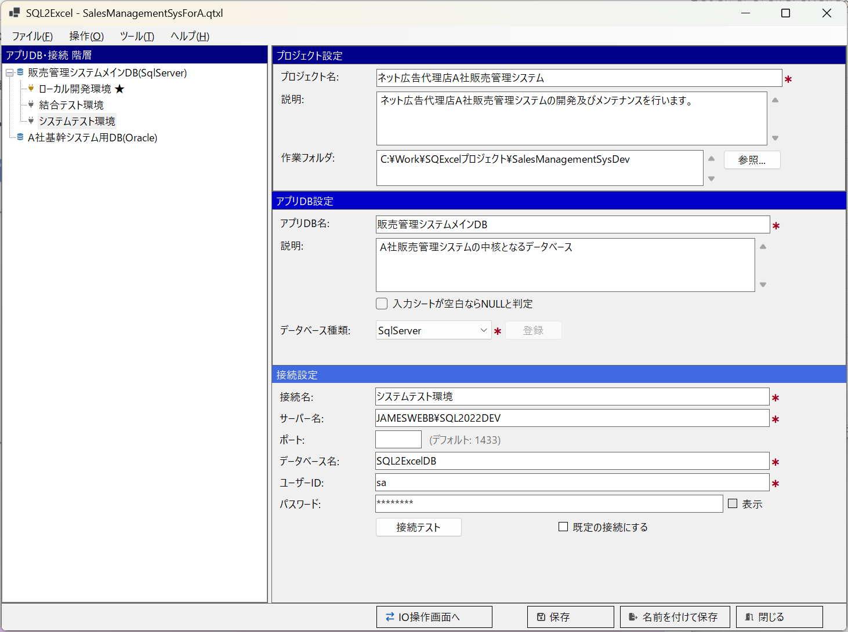

■ | OF011_IOOperationForm
 | 販売管理システムメインDBが選択された状態でIO操作画面へボタンをクリックし、IO操作画面を表示します。
 | ヘッダ部左のアプリDBに「販売管理システムメインDB」が、フッタ部左の接続先の選択に「ローカル開発環境」が選択されていることを確認します。
 | 画面中央のテーブルグループパネルでテーブルグループの追加・変更・削除を行います。
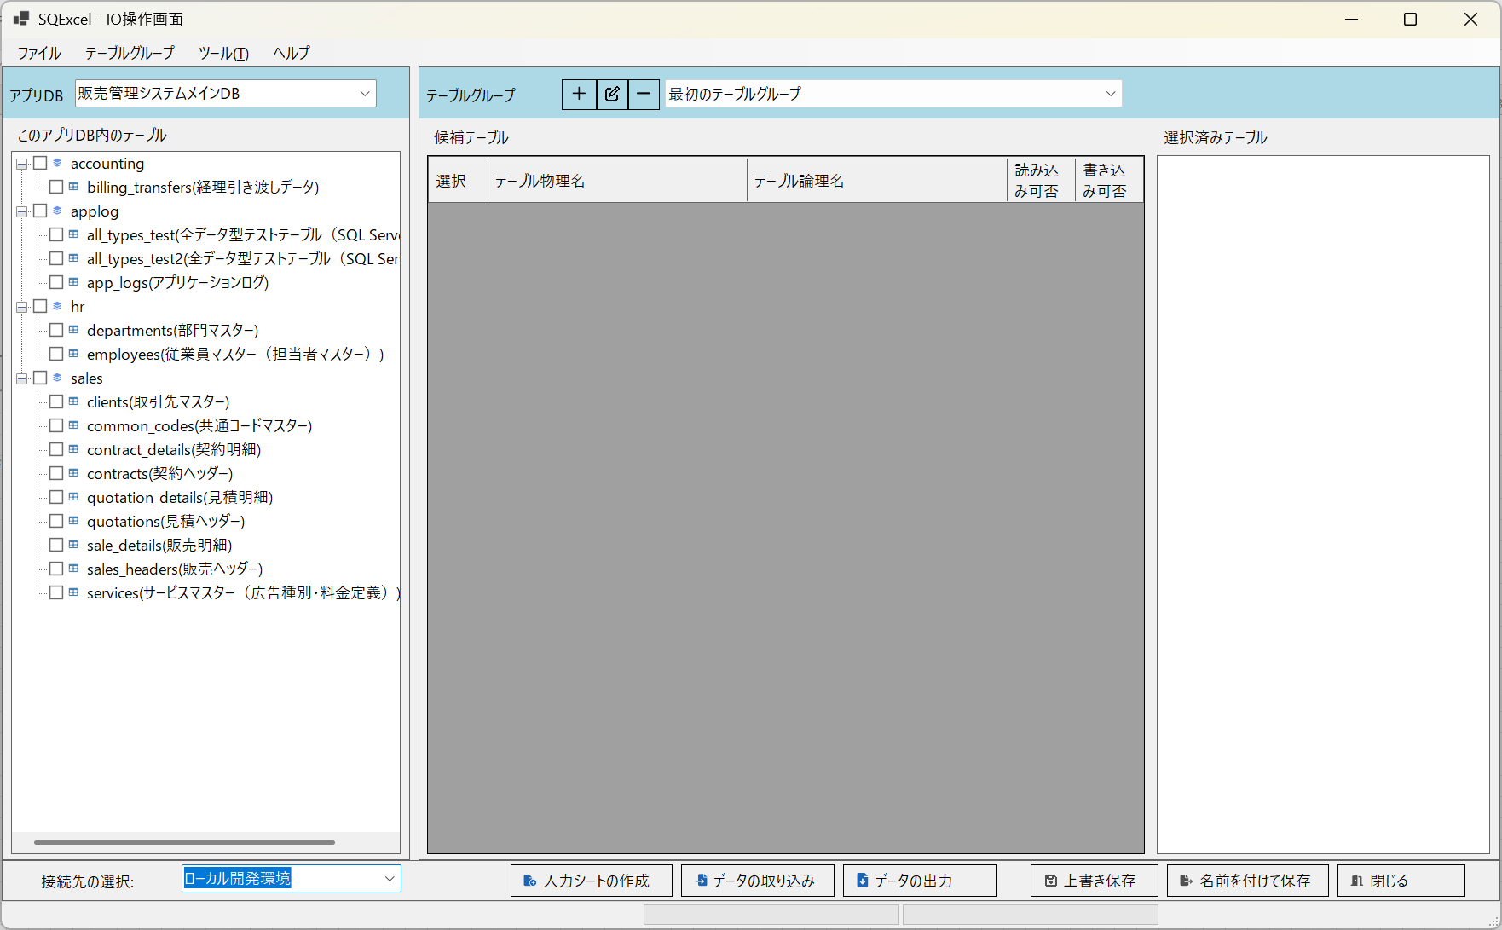
テーブルグループパネル

■ | OF012_TableGroupEdit
 | テーブルグループパネル上部のテーブルグループ編集ボタンをクリックして既定のテーブルグループ（「最初のテーブルグループ」）の名前と説明を任意の内容に編集します。
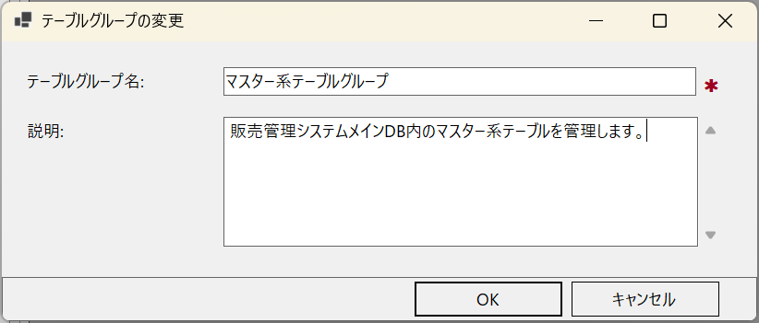

■ | OF013_SetTablesInTableGroup
 | このアプリDB内のテーブルツリーより、マスター系テーブルグループに含めたいテーブルをチェックボックスで選択して、テーブルグループパネルの候補テーブルグリッドにドラッグ＆ドロップします。
 | その後入力シート操作に使用するテーブルを、候補テーブルグリッドでチェックボックスで選択して、選択済みテーブルリストにドラッグ＆ドロップします。
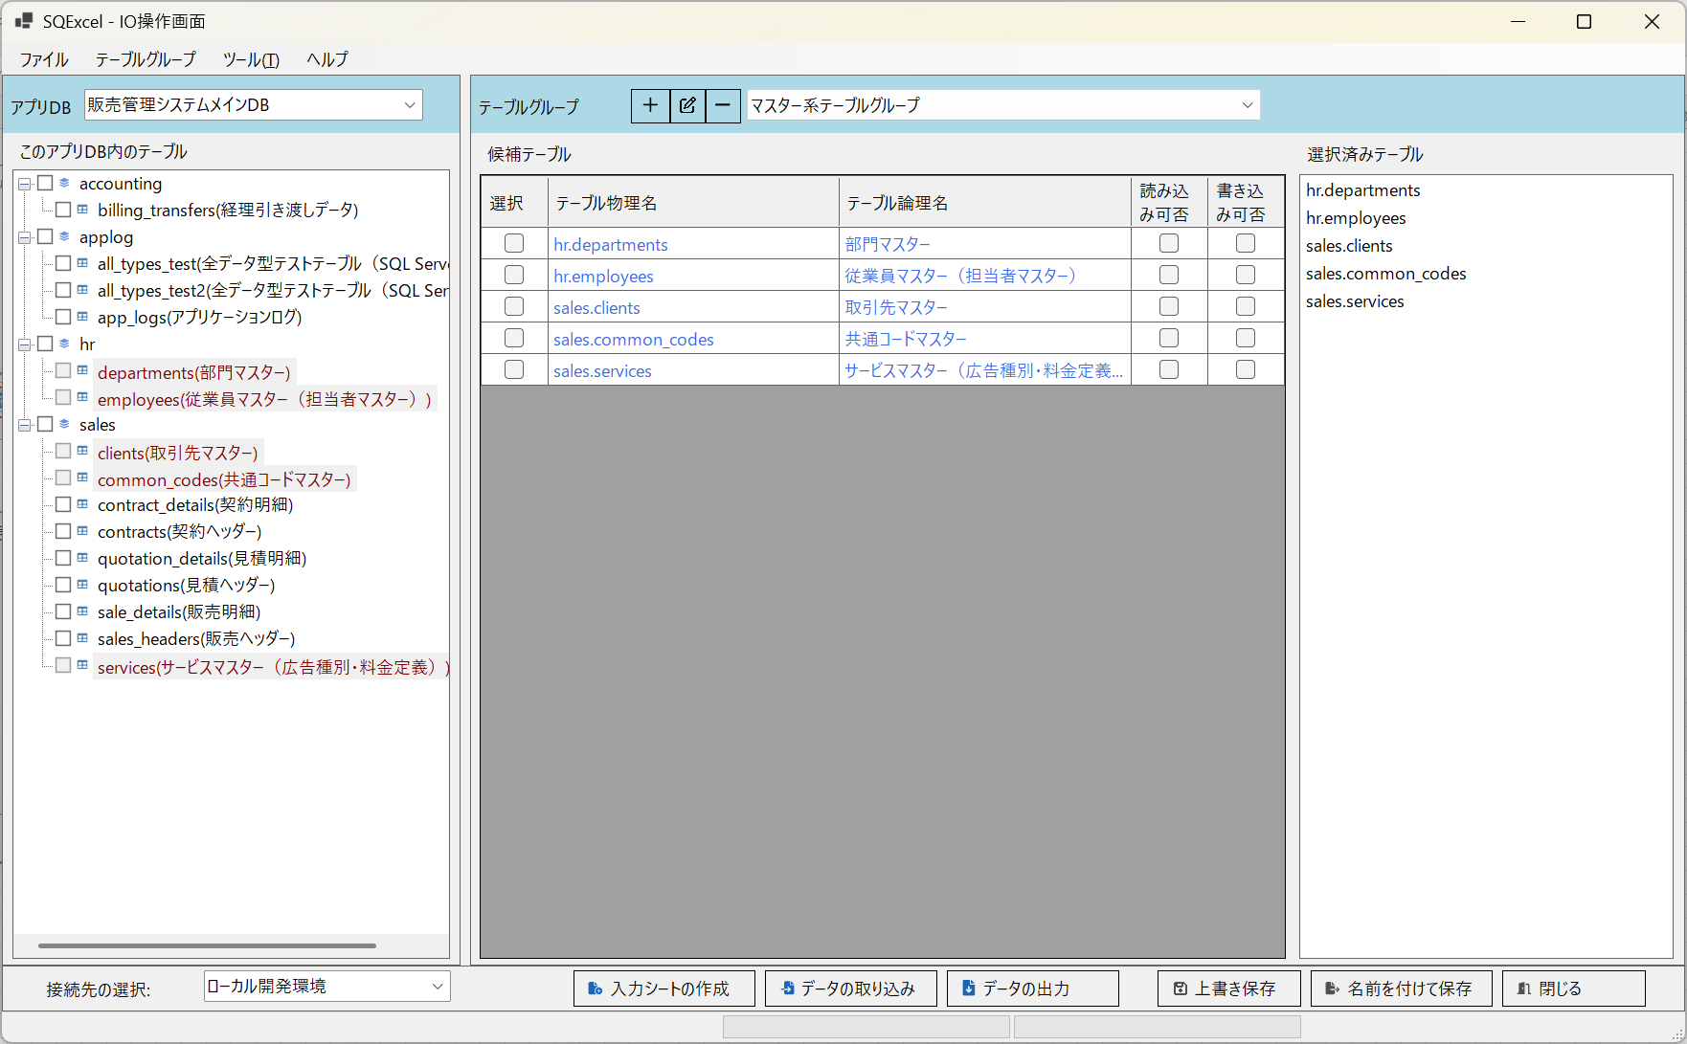

■ | OF014_SetAnotherTableGroup
 | テーブルグループパネル上部のテーブルグループ追加ボタンをクリックして新しいテーブルグループを作成し、アクティブにします。
 | 上と同じ手順でこのテーブルグループで管理するテーブルをこのアプリDB内のテーブルツリーから候補テーブルグリッドへドラッグ＆ドロップ、入力シート操作で使用するテーブルを候補テーブルグリッドから選択済みテーブルリストにドラッグ＆ドロップします。

